Sheet1
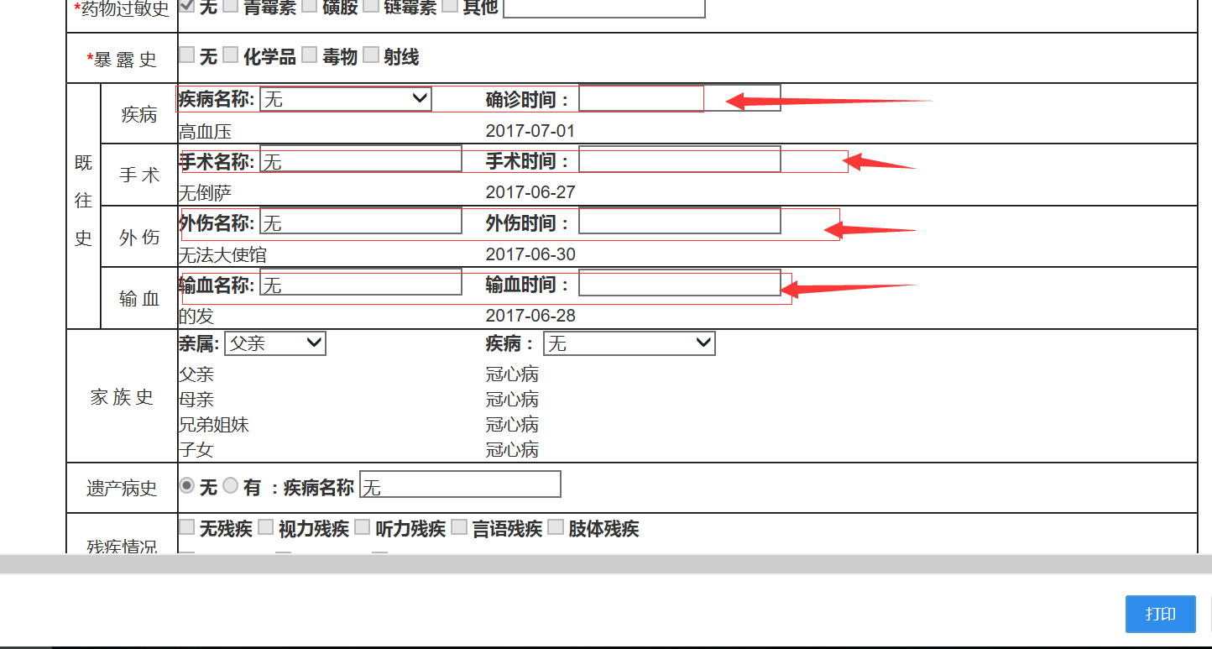
健康档案项目问题反馈表5
序号 |  | 问题和改进 | 已修正 | 已测试 | 备注
 | 前台--- 患者入口登录 | 个人健康档案查看打印。
 | 前台 -- 医生 --- 列表 | 查询功能， 范围中：取消--全部这项。
 | 前台 -- 医生 --- 列表 | 修改权限 按建档诊所划分 本诊所医生都有权修改。
 | 前台 -- 医生 --- 列表 | 加 档案迁出 功能，建档诊所可以把 档案所属权移交给其它诊所，让该诊所有权修改。
 | 前台 -- 医生 --- 新建 | 新建页能否与 后台新建健康档案页面统一。便于修改。现况 前后台新建 的 版面排列 单选多选没有统一。 职业单选、医疗费用支付方式多选，新建和修改方式前后台统一。 | 更换UI，前台和后台一样。
 | 前台 -- 医生 --- 新建、修改 | 新建表格页面 双击选择患者 查询范围：“全部”这项去掉。 布局调整优化统一，家族史项目划分标区块 ，既往史上调到 表格对应位置。调整与保存后的查看样式统一。各多选项 选择无 及无异常 时其它多选项应禁止修改。
 | 前台 -- 医生 --- 新建、查看、修改 | 1.家族史 部分有问题，保存和显示方式不合理（参考修改页面的正确方式），在查看页面中显示有问题，亲属类别名没存上，只能保存父亲，其他亲属无法保存，填写布局划分不清晰，与保存的表样式不统一。 2.职业、医疗费用支付方式。查看表时显示选中的项目，未选的不列出来。
 | 前台 -- 医生 --- 添加 体检表 | 非免疫规划预防接种史 添加时 接种日期 应加上日期选择器。
 | 前台 -- 医生 --- 添加 体检表 | 住院治疗情况 住院史、家庭病史 ，添加日期时应加上日期选择器。
 | 前台 -- 医生 --- 添加修改 体检表 | 1.新建个人体检表中吸烟选项无法正常保存。【已解决】 2.职业病危害因素接触史中，显示项目内容间加：。【已解决】 3.肺---桶状胸 无法保存【已解决】 4.心脏---心率 每分钟多少次，无法保存【已解决】 5.健康指导---危险因素控制：其他 无法选择，建议框长度太短，应加长。【已解决】 6.现存主要健康问题》血管疾病 2、3、4项保存有问题，2、3项无法保存，4项保存后无法取消。【已解决】 7.胸部X线片 选择无法保存。【已解决】 8.吸烟状况 保存有问题。【已解决】 9.各多选项 选择无 及无异常 时其它多选项应禁止修改。【牵涉地方较多，慢慢改】
 | 前台 -- 医生 --- 编辑 --基本表 | 职业是单选，修改中却可多选。多选只保存一项。
 | 后台--- 健康档案列表 | 新建 残疾情况 ，保存不上
 | 后台--- 健康档案列表 | 新建和修改暴露史 ，保存不上，
 | 后台--- 健康档案列表 | 后台新建、修改 职业可以多选，多选保存却经常有随机3项存不上， 前台都是 单选项 ，这块需要统一。
 | 后台--- 健康档案列表 | 后台新建、修改 医疗支付方式 可以多选， 前台都是 单选项 ，这块需要统一。 （支付方式应是多选的）
 | 后台--- 健康档案列表 | 后台新建，封面中 项目没有自动填写必要信息。（后台用户没有诊所等信息）
 | 后台--- 健康档案列表 | session过期后，不要跳到首页 ，过期后，应跳回到后台登录页面。
 |  | 加入 健康档案按建档诊所所在城市 查询统计档案人数的功能。 健康档案管理 第二次点开后出现乱码菜单，不用这种统计，改在健康管理的查询中增加一个查询条件，查询 一个城市 的诊所 录入的各条健康档案记录。查询 项目 加个重置按钮，用于清空查询条件。
 | 前台 -- 医生 --- 查看 、打印 | 家族史 里的选项目不要单列竖排，多人多选后排列高度过长
 | 前台 -- 医生 --- 查看 、打印 | 基本表 调整在一页中打印， 体检表调整在4页中，表格最底部格线超出。 表页顶部标注 表名。页底部去掉网址。

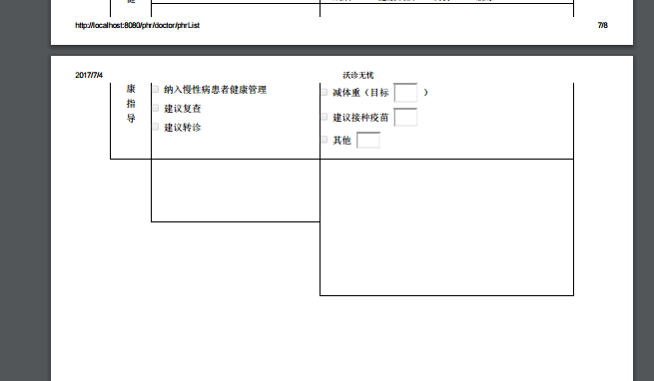

 |  | 居民健康档案 ---建档单位 自动 添加的 诊所名前缀 加地址太乱， 改为（省，市，诊所名） 中间逗号隔开。
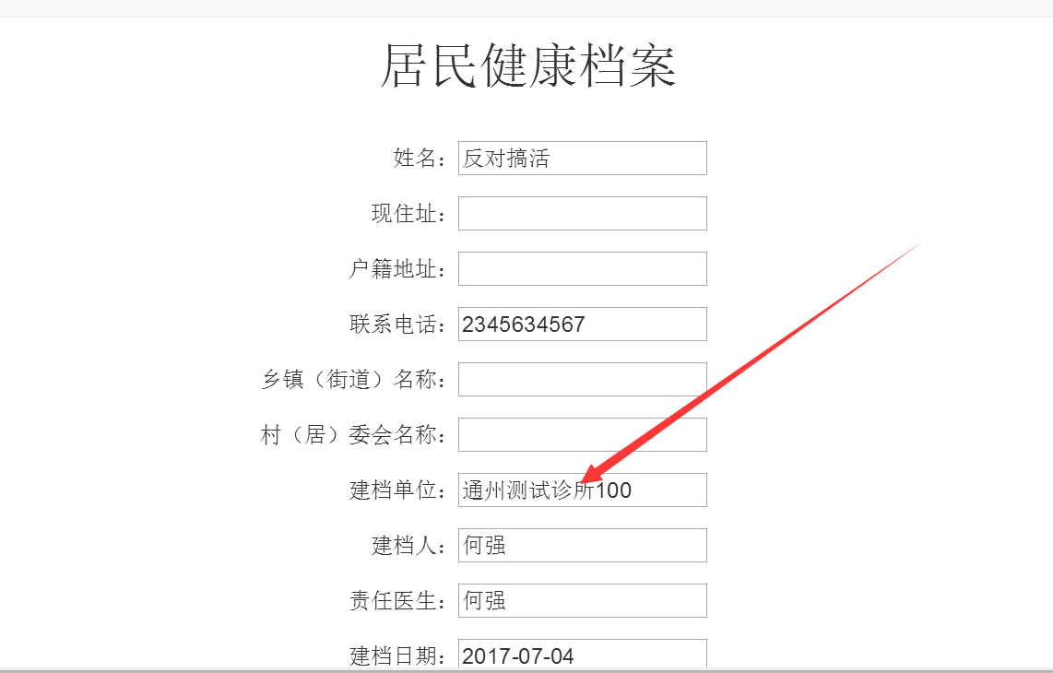

 |  | 既往史 查看和打印表 中的 填写项 在查看时 去掉。 家族史 的填写项 查看时去掉。

表格调整
健康档案表调整

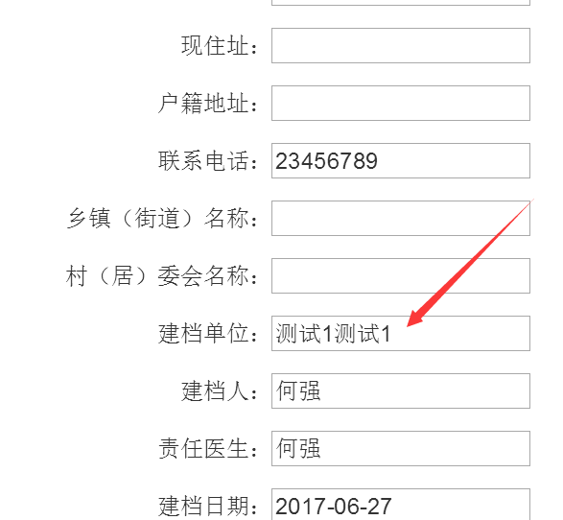

 | 这个位置的诊所地址 和 诊所名字 ，之间加一个 “，”分割开来。
 | 为什么在后台档案列表字段中有“，”在 前台封面中却没有？

